0.기본정보입력(필수)
순번 | 단과대학명 | 학부(과) | 교과목명 | 분반 | 담당교수 | 과제명 | 팀명 | 결과물유형 | 트랙유형 | 팀 인원 수 | 지원금액
0 | 공과대학 | 소프트웨어학과 | 캡스톤디자인 | 1 | 이순신 | ~소프트웨어 개발 | 홍길동팀 | 제안형 | 전공A | 3 | 90,000 | 작성예시
1 | 공과대학 | 컴퓨터과학과 | 캡스톤디자인2 | 5 | 조용주 | 쉽게 만드는 챗봇빌더 플랫폼 | Ezai | 소프트웨어형 | 전공A | 4 | 120,000 | 실제작성 칸
 |  |  |  |  |  |  | 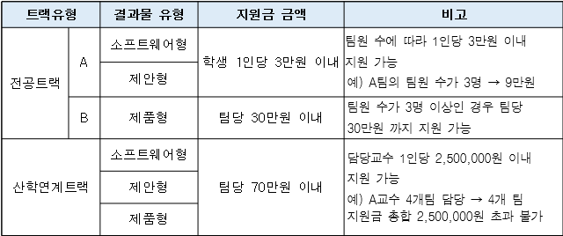 | <notice>

1.과제계획서
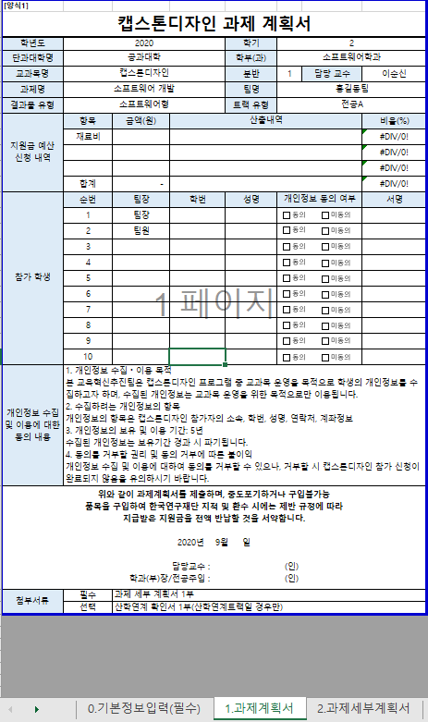
자동입력
자동계산
직접입력
직접입력
작성방법
[양식1]
캡스톤디자인 과제 계획서
학년도 | 2020 |  |  | 학기 | 2
단과대학명 | 공과대학 |  |  | 학부(과) | 컴퓨터과학과
교과목명 | 캡스톤디자인2 |  |  | 분반 | 5 | 담당 교수 | 조용주
과제명 | 쉽게 만드는 챗봇빌더 플랫폼 |  |  | 팀명 | Ezai
결과물 유형 | 소프트웨어형 |  |  | 트랙 유형 | 전공A
지원금 예산 신청 내역 | 항목 | 금액(원) | 산출내역 |  |  |  | 비율(%)
 | 재료비 | 84,000 | 문구류 / 문헌비 / 인쇄 |  |  |  | 70.00%
 | 활동비 | 36,000 | 회의 9000원 * 4인 |  |  |  | 30.00%
 |  |  |  |  |  |  | 0.00%
 | 합계 | 120,000 |  |  |  |  | 100.00%
참가 학생 | 순번 | 팀장 | 학번 | 성명 | 개인정보 동의 여부 |  | 서명
 | 1 | 팀장 | 201511146 | 한창희
 | 2 | 팀원 | 201511129 | 장준영
 | 3 | 팀원 | 201511141 | 최건우
 | 4 | 팀원 | 201711000 | 황현정
 | 5
 | 6
 | 7
 | 8
 | 9
 | 10
개인정보 수집 및 이용에 대한 동의 내용 | 1. 개인정보 수집ㆍ이용 목적 본 교육혁신추진팀은 캡스톤디자인 프로그램 중 교과목 운영을 목적으로 학생의 개인정보를 수집하고자 하며, 수집된 개인정보는 교과목 운영을 위한 목적으로만 이용됩니다. 2. 수집하려는 개인정보의 항목 개인정보의 항목은 캡스톤디자인 참가자의 소속, 학번, 성명, 연락처, 계좌정보 3. 개인정보의 보유 및 이용 기간: 5년 수집된 개인정보는 보유기간 경과 시 파기됩니다. 4. 동의를 거부할 권리 및 동의 거부에 따른 불이익 개인정보 수집 및 이용에 대하여 동의를 거부할 수 있으나, 거부할 시 캡스톤디자인 참가 신청이 완료되지 않음을 유의하시기 바랍니다.
위와 같이 과제계획서를 제출하며, 중도포기하거나 구입불가능 품목을 구입하여 한국연구재단 지적 및 환수 시에는 제반 규정에 따라 지급받은 지원금을 전액 반납할 것을 서약합니다. 2020년 9월 10 일 담당교수 : 조용주 (인) 학과(부)장/전공주임 : 강상욱 (인)
첨부서류 | 필수 | 과제 세부 계획서 1부
 | 선택 | 산학연계 확인서 1부(산학연계트랙일 경우만)

2.과제세부계획서
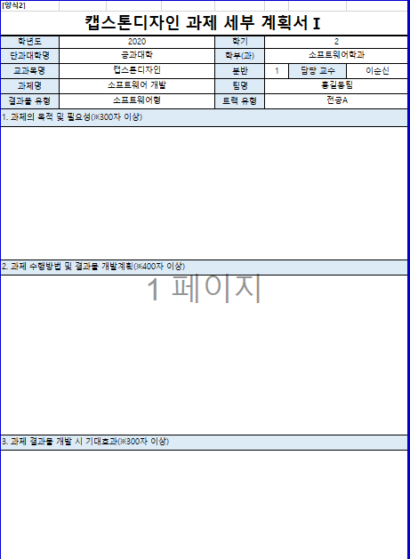
자동입력
작성방법
[양식2]
캡스톤디자인 과제 세부 계획서Ⅰ
학년도 | 2020 | 학기 | 2
단과대학명 | 공과대학 | 학부(과) | 컴퓨터과학과
교과목명 | 캡스톤디자인2 | 분반 | 5 | 담당 교수 | 조용주
과제명 | 쉽게 만드는 챗봇빌더 플랫폼 | 팀명 | Ezai
결과물 유형 | 소프트웨어형 | 트랙 유형 | 전공A
1. 과제의 목적 및 필요성(※300자 이상)
본 프로젝트를 통해 개발할 소프트웨어의 주목적은 누구나 쉽게 챗봇을 만들 수 있는 챗봇빌더 플랫폼(Chatbot Builder Platform) 이다. 본 챗봇빌더 플랫폼의 목표는 비전문가들도 챗봇을 만들 수 있도록 하는 것이다. 최근에는 기획자 자영업자 심지어 개인에 이르기까지 챗봇을 사용하고 있으며 IT 기획자, 자영업자, 심지어 개인에 이르기까지 챗봇을 사용하고 있으며, 이러한 챗봇 개발에 대한 수요는 증가하고 있다. 그러나 이러한 챗봇 개발은 소위 '전문적' 지식을 갖춘 개발자들에게는 쉬울 수 있지만, 비전문가들은 손을 대지도 못할 정도로 어려운 경우가 많다. 그래서 이런 비전문가도 쉽고 빠르게 챗봇을 개발할 수 있게끔 직관적인 사용자 경험과 사용자 인터페이스 도움말 등을 제공해 챗봇 제작에 대한 진입 장벽을 최대한 낮추고자 한다.

2. 과제 수행방법 및 결과물 개발계획(※400자 이상)
우선, 온라인 강의 기간 동안에는 팀원들 간의 필수 기본 원칙들(Ground Rules)을 정해 지켜나가며, 최소 주 2회 카카오콕, 줌(Zoom)을 이용한 팀원 간의 지속적인 온라인 회의 및 소통을 통해 프로젝트에 대한 계획 수립 및 개발을 해나갈 예정이다. 또한, 주 1회 줌을 이용한 지도교수와의 주기적인 면담을 통해 추진일정 조율 및 아이디어 피드백 시간을 가질 것이다. 온라인 강의가 종료되면 이러한 작업들을 오프라인에서 진행할 계획이다. 프로젝트는 우선 문서파일을 이용해 구현하고자 하는 기능들을 구체화하고 세분화하여 무엇을 개발해야 하는지 명확히 하고, 이를 토대로 팀원들의 역할을 프론트엔드, 벡엔드 서버관리 등과 같이 부여한다. 이후 프로토타이핑 툴(figma)을 이용해 UX/UI 디자인을 구현하고자 하는 기능들이 구상되었는지를 중점으로 작성한다. 프로토타이핑이 완료되면 소프트웨어를 개발에 착수하고 이때 깃(GIT)을 이용해 파일과 버전 관리를 진행하고자 한다. 그리고 소프트웨어를 AWS를 이용해 서비스를 배포하여 실질적인 릴리즈(Release)까지 구현하며 프로젝트를 종료할 것이다.

3. 과제 결과물 개발 시 기대효과(※300자 이상)
현재 존재하는 대부분의 챗봇빌더는 자연어 처리와 같은 복합형 챗봇의 기능들에 대한 이해가 필요하고 어려운 용어와 방대한 메뉴얼을 읽어야만 시작할 수 있어서 일반인들이 접근하기에 쉽지 않다. 하지만 본 소프트웨어는 직관적인 UX/UI와 기능별 도움말을 통해 별도의 프로그래밍 학습 없이 챗봇을 쉽게 만들 수 있게 하고자 한다. 이를 통해 많은 사람들이 챗봇빌더에 대한 접근성이 높아지고 챗봇빌더에 대한 진입 장벽이 해소될 수 있다. 오늘날 챗봇은 그 사용처가 점점 넓어지고 다양해지고 있고 여러 국내 IT기업들에서도 이러한 챗봇을 개발할 수 있는 도구들을 제공하고 있다. 하지만 이러한 도구들은 해당 회사에서 제공하는 플랫폼만을 지원하는 경우가 많다. 따라서 다른 플랫폼을 지원하려면 동일한 내용의 챗봇을 새로 만들어야 하는 경우들이 발생한다. 또한 이 프로젝트에서 개발하는 빌더로 만들어진 챗봇은 라인(Line), 텔레그램(Telegram)등 여러 챗봇 플랫폼에 적용시킬 수 있도록 하여 개발 시간을 단축시킬 수 있고 높은 범용성으로 본 소프트웨어 사용자의 수요를 충족할 수 있다 , .

[양식2-1]
캡스톤디자인 과제 세부 계획서Ⅱ
4. 주차별 추진 일정
주차 | 추진 내용 |  |  |  | 비고
1 | 프로젝트 수행 모임 계획 / 수행 계획 수립
2 | 기능 분석 / 요구사항 정의 및 분석
3 | 상세 기능 정의
4 | DB 설계 / 프로토타이핑
5 | DB 설계 / 프로토타이핑
6 | 응용 SW 개발
7 | 응용 SW 개발
8 | 응용 SW 개발
9 | 응용 SW 개발
10 | AWS 서버 배포
11 | 테스트 시나리오 작성 / 단위 테스트
12 | 통합 테스트 / 소프트웨어 릴리즈
13 | 결과보고서 작성
14
15
작성 전 체크리스트 | ▷ 캡스톤디자인 교과목 지원 가이드라인을 확인하고 숙지하셨습니까?
 | ※ 가이드라인 미숙지로 인한 책임은 본인에게 있으며 위의 내용을 반드시 확인하고 캡스톤디자인 교과목을 성실히 수행할 것을 약속 합니다.
 | 팀장(학생): 한창희 (인)

3.산학연계확인서
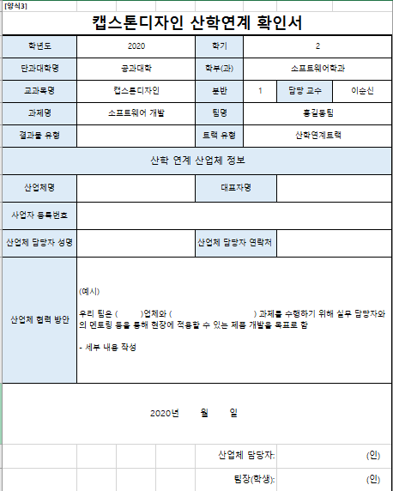
자동입력
작성방법
[양식3]
캡스톤디자인 산학연계 확인서
학년도 | 2020 | 학기 | 2
단과대학명 | 공과대학 | 학부(과) | 컴퓨터과학과
교과목명 | 캡스톤디자인2 | 분반 | 5 | 담당 교수 | 조용주
과제명 | 쉽게 만드는 챗봇빌더 플랫폼 | 팀명 | Ezai
결과물 유형 |  | 트랙 유형 | 산학연계트랙
산학 연계 산업체 정보
산업체명 |  | 대표자명
사업자 등록번호
산업체 담당자 성명 |  | 산업체 담당자 연락처
산업체 협력 방안 | (예시) 우리 팀은 ( )업체와 ( ) 과제를 수행하기 위해 실무 담당자와의 멘토링 등을 통해 현장에 적용할 수 있는 제품 개발을 목표로 함 - 세부 내용 작성
2020년 월 일
 |  | 산업체 담당자: |  | (인)
 |  | 팀장(학생): |  | (인)
※ 본 서류는 상명대학교‘캡스톤디자인’교과목 참여 확인 목적으로 활용되며 이 외의 기타 상업적인 이용 등 다른 용도로 활용되지 않습니다. ※ 산업체 2개 이상도 연계 가능. 단, 최소 2회 이상 산업체와 활동을 갖아야함(활동보고서 2건 이상 필수 제출) ※ 결과보고서 작성시 산학연계 활동 결과 보고 제출 필수

4.지원금 정산서
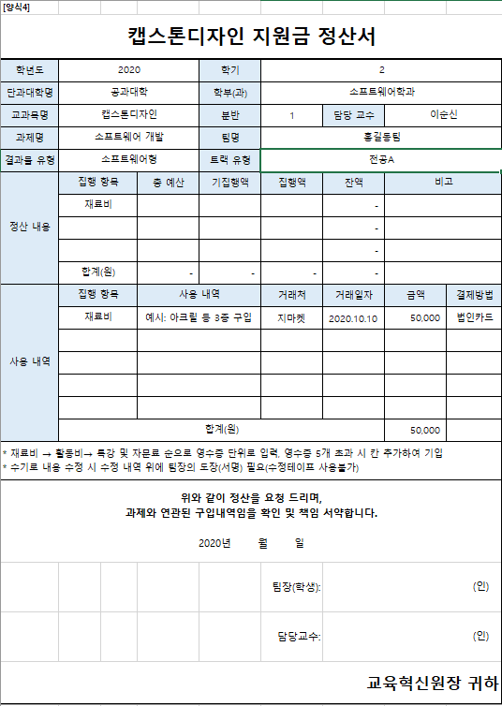
작성방법
자동입력
직접입력
* 기집행액: 현 회차 이전에 정산한 금액이 있는 경우 입력
(최초 정산인 경우 기집행액은 0원)
* 집행액: 현 회차에 정산할 금액 입력
[양식4]
캡스톤디자인 지원금 정산서
학년도 | 2020 |  | 학기 | 2
단과대학명 | 공과대학 |  | 학부(과) | 컴퓨터과학과
교과목명 | 캡스톤디자인2 |  | 분반 | 5 | 담당 교수 | 조용주
과제명 | 쉽게 만드는 챗봇빌더 플랫폼 |  | 팀명 | Ezai
결과물 유형 | 소프트웨어형 |  | 트랙 유형 | 전공A
정산 내용 | 집행 항목 | 총 예산 | 기집행액 | 집행액 | 잔액 | 비고
 | 재료비 |  |  |  | -
 |  |  |  |  | -
 |  |  |  |  | -
 | 합계(원) | - | - | - | -
사용 내역 | 집행 항목 | 사용 내역 |  | 거래처 | 거래일자 | 금액 | 결제방법
 | 재료비 | 예시: 아크릴 등 3종 구입 |  | 지마켓 | 2020.10.10 | 50,000 | 법인카드

 | 합계(원) |  |  |  |  | 50,000
* 재료비 → 활동비→ 특강 및 자문료 순으로 영수증 단위로 입력, 영수증 5개 초과 시 칸 추가하여 기입 * 수기로 내용 수정 시 수정 내역 위에 팀장의 도장(서명) 필요(수정테이프 사용불가)
위와 같이 정산을 요청 드리며, 과제와 연관된 구입내역임을 확인 및 책임 서약합니다. 2020년 월 일
 |  |  |  | 팀장(학생): | (인)
 |  |  |  | 담당교수: | (인)
교육혁신원장 귀하

5.재료비 지출 내역서
작성방법
자동입력
목업 작업을 위한 합판
현금(계좌이체, 무통장 입금) 지출 시 학교 사업자등록번호로 현금영수증(사업자지출증빙) 발행
사업자등록번호: 102-82-01669
[양식5]
캡스톤디자인 재료비 지출 내역서
학년도 | 2020 | 학기 | 2
단과대학명 | 공과대학 | 학부(과) | 컴퓨터과학과
교과목명 | 캡스톤디자인2 | 분반 | 5 | 담당 교수 | 조용주
과제명 | 쉽게 만드는 챗봇빌더 플랫폼 | 팀명 | Ezai
결과물 유형 | 소프트웨어형 | 트랙 유형 | 전공A

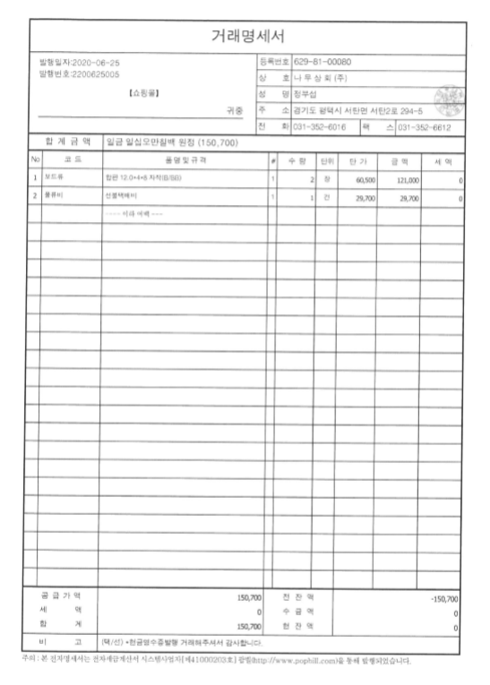
영수증 첨부 | 영수증 or 세금계산서 부착 |  |  |  |  | 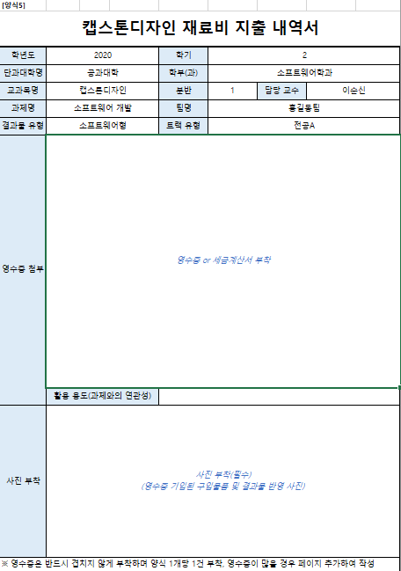 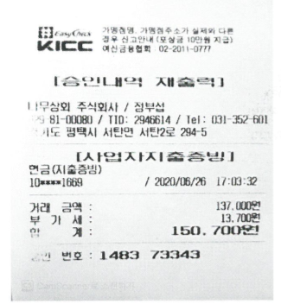 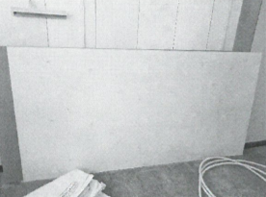
 | 활용 용도(과제와의 연관성)
사진 부착 | 사진 부착(필수) (영수증 기입된 구입물품 및 결과물 반영 사진)
※ 영수증은 반드시 겹치지 않게 부착하며 양식 1개당 1건 부착, 영수증이 많을 경우 페이지 추가하여 작성
거래명세서(견적서) 부착

6.문헌기부채납신청서
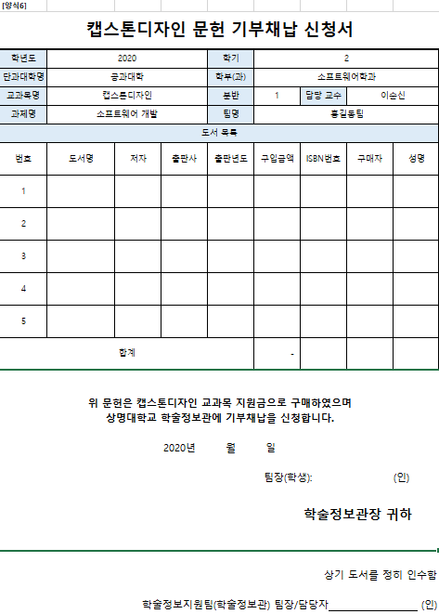
자동입력
과제 완료 후 신청서와 함께 구입한 도서를 학술정보관에 제출(기부) 후 학술정보지원팀의 팀장 혹은 담당자의 확인을 받아 증빙서류로 제출
작성방법
[양식6]
캡스톤디자인 문헌 기부채납 신청서
학년도 | 2020 |  |  | 학기 | 2
단과대학명 | 공과대학 |  |  | 학부(과) | 컴퓨터과학과
교과목명 | 캡스톤디자인2 |  |  | 분반 | 5 | 담당 교수 | 조용주
과제명 | 쉽게 만드는 챗봇빌더 플랫폼 |  |  | 팀명 | Ezai
도서 목록
번호 | 도서명 | 저자 | 출판사 | 출판년도 | 구입금액 | ISBN번호 | 구매자 | 성명
1
2
3
4
5
합계 |  |  |  |  | -
위 문헌은 캡스톤디자인 교과목 지원금으로 구매하였으며 상명대학교 학술정보관에 기부채납을 신청합니다. 2020년 월 일 팀장(학생): (인) 학술정보관장 귀하
상기 도서를 정히 인수함 학술정보지원팀(학술정보관) 팀장/담당자 (인)

7.활동보고서
자동입력
작성방법
[양식7]
캡스톤디자인 활동보고서Ⅰ
학년도 | 2020 |  |  | 학기 | 2
단과대학명 | 공과대학 |  |  | 학부(과) | 컴퓨터과학과
교과목명 | 캡스톤디자인2 |  |  | 분반 | 5 | 담당 교수 | 조용주
과제명 | 쉽게 만드는 챗봇빌더 플랫폼 |  |  | 팀명 | Ezai
활동일시 |  |  |  | 시간
결과물 유형 | 소프트웨어형 |  |  | 트랙 유형 | 전공A
활동 내용 | (예시) ▶ 활동 목표 1. 내용입력 2. 내용입력 ▶ 활동내용 및 결과 1. 내용입력 2. 내용입력 ※ 최소 10줄 이상 작성, 활동 내용에 따라 여러 장에 걸쳐 작성할 수 있음 |  |  |  |  |  |  | 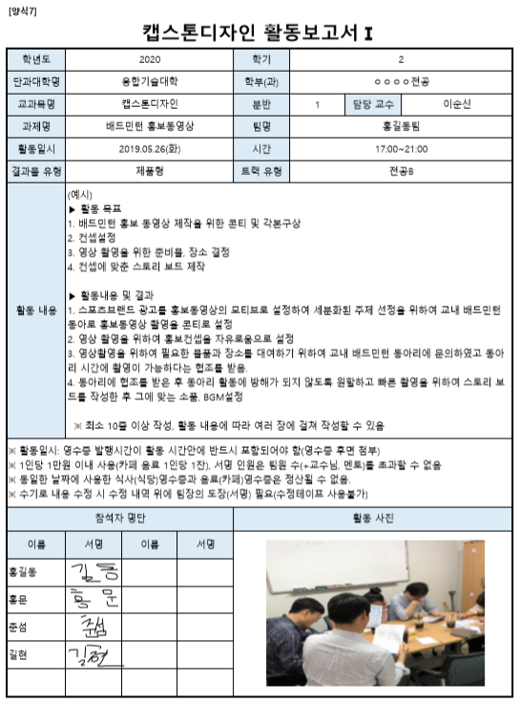
※ 활동일시: 영수증 발행시간이 활동 시간안에 반드시 포함되어야 함(영수증 후면 첨부) ※ 1인당 1만원 이내 사용(카페 음료 1인당 1잔), 서명 인원은 팀원 수(+교수님, 멘토)를 초과할 수 없음 ※ 동일한 날짜에 사용한 식사(식당)영수증과 음료(카페)영수증은 정산될 수 없음. ※ 수기로 내용 수정 시 수정 내역 위에 팀장의 도장(서명) 필요(수정테이프 사용불가)
참석자 명단 |  |  |  | 활동 사진
이름 | 서명 | 이름 | 서명 | 사진 부착(필수) (회의/활동하는 모습을 참여인원이 모두 보이게 촬영) (단순 식사, 음료 사진×)

[양식7-1]
캡스톤디자인 활동보고서Ⅱ
활동보고서 영수증 부착

8.특별강의,자문확인서
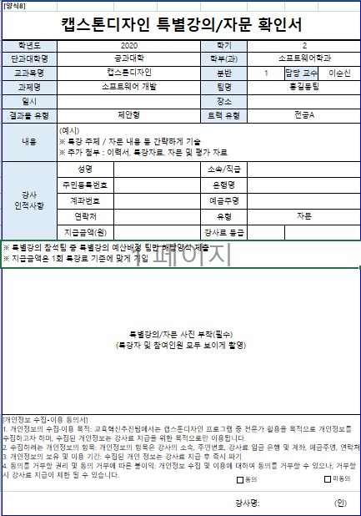
자동입력
작성방법
[양식8]
캡스톤디자인 특별강의/자문 확인서
학년도 | 2020 | 학기 | 2
단과대학명 | 공과대학 | 학부(과) | 컴퓨터과학과
교과목명 | 캡스톤디자인2 | 분반 | 5 | 담당 교수 | 조용주
과제명 | 쉽게 만드는 챗봇빌더 플랫폼 | 팀명 | Ezai
일시 |  | 장소
결과물 유형 | 제안형 | 트랙 유형 | 전공A
내용 | (예시) ※ 특강 주제 / 자문 내용 등 간략하게 기술 ※ 추가 첨부 : 이력서, 특강자료, 자문 및 평가 자료
강사 인적사항 | 성명 | 소속/직급
 | 주민등록번호 | 은행명
 | 계좌번호 | 예금주명
 | 연락처 | 유형 | 자문
 | 지급금액(원) | 강사료 등급
※ 특별강의 참석팀 중 특별강의 예산배정 팀만 해당양식 제출 ※ 지급금액은 1회 특강료 기준에 맞게 기입
특별강의/자문 사진 부착(필수) (특강자 및 참여인원 모두 보이게 촬영)
[개인정보 수집‧이용 동의서] 1. 개인정보의 수집·이용 목적: 교육혁신추진팀에서는 캡스톤디자인 프로그램 중 전문가 활용을 목적으로 개인정보를 수집하고자 하며, 수집된 개인정보는 강사료 지급을 위한 목적으로만 이용됩니다. 2. 수집하려는 개인정보의 항목: 개인정보의 항목은 강사의 소속, 주민번호, 강사료 입금 은행 및 계좌, 예금주명, 연락처 3. 개인정보의 보유 및 이용 기간: 수집된 개인 정보는 강사료 지급 후 즉시 파기 4. 동의를 거부할 권리 및 동의 거부에 따른 불이익: 개인정보 수집 및 이용에 대하여 동의를 거부할 수 있으나, 거부할 시 강사료 지급이 제한 될 수 있습니다.
강사명: (인)

10.결과보고서
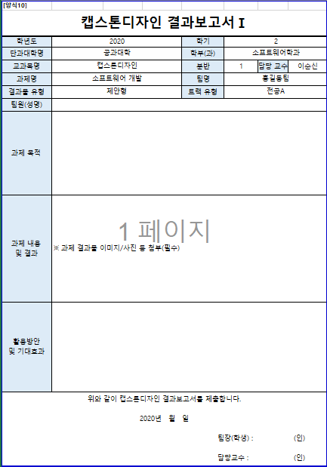
자동입력
작성방법
[양식10]
캡스톤디자인 결과보고서Ⅰ
학년도 | 2020 | 학기 | 2
단과대학명 | 공과대학 | 학부(과) | 컴퓨터과학과
교과목명 | 캡스톤디자인2 | 분반 | 5 | 담당 교수 | 조용주
과제명 | 쉽게 만드는 챗봇빌더 플랫폼 | 팀명 | Ezai
결과물 유형 | 제안형 | 트랙 유형 | 전공A
팀원(성명)
과제 목적
과제 내용 및 결과 | ※ 과제 결과물 이미지/사진 등 첨부(필수)
활용방안 및 기대효과
위와 같이 캡스톤디자인 결과보고서를 제출합니다. 2020년 월 일 팀장(학생) : (인) 담당교수 : (인)
[양식10-1]
캡스톤디자인 결과보고서Ⅱ(산학연계인 경우)
산학연계 활동 결과 보고(산학연계트랙만 필수 기입)
(산학연계 한 산업체(담당자)와 특강/자문/회의/심의 등 구체적인 산학연계 활동 내역 기재/사진 부착)

특강 및 자문료 지급 기준
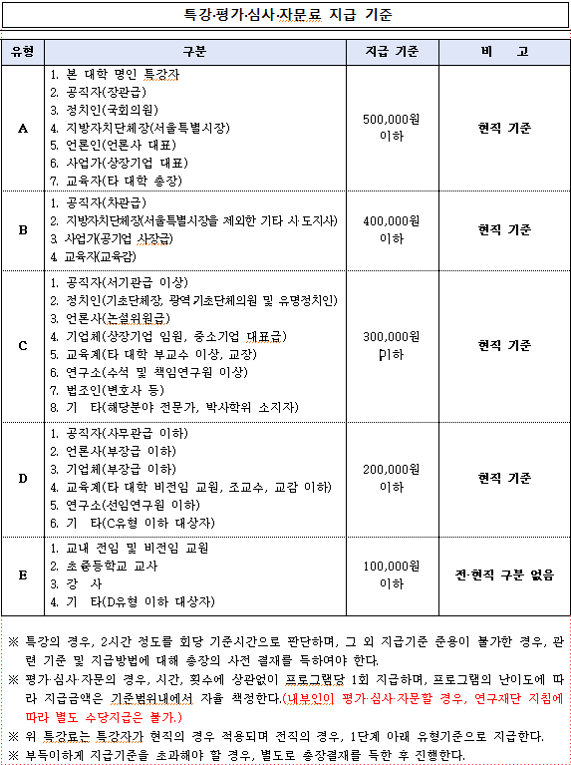
[별첨1]

사업자등록증

[별첨2]

